상품제안서
스마텍 C타입 충전 손난로 보조배터리 | 상품코드: S43681

 |  |  |  |  |  |  | 02-713-8555 | www.synergygift.co.kr
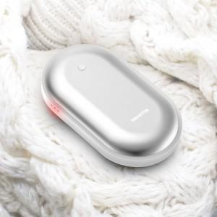

【상세/제작정보】 | 충전식 손난로 + 보조베터리

【인쇄/포장옵션】 | 레이저, 풀칼라 / 포장지포장

【공급단가】 | 수량 | 50~ | 100~ | 300~ | 1,000~ | 3,000~
*VAT별도 | 단가 | 5,750원 | 5,590원 | 5,400원 | 5,140원 | 5,050원

【상품 URL】 | https://www.synergygift.co.kr:443/src/goods_detail.php?gdno=43681

